4. CVA
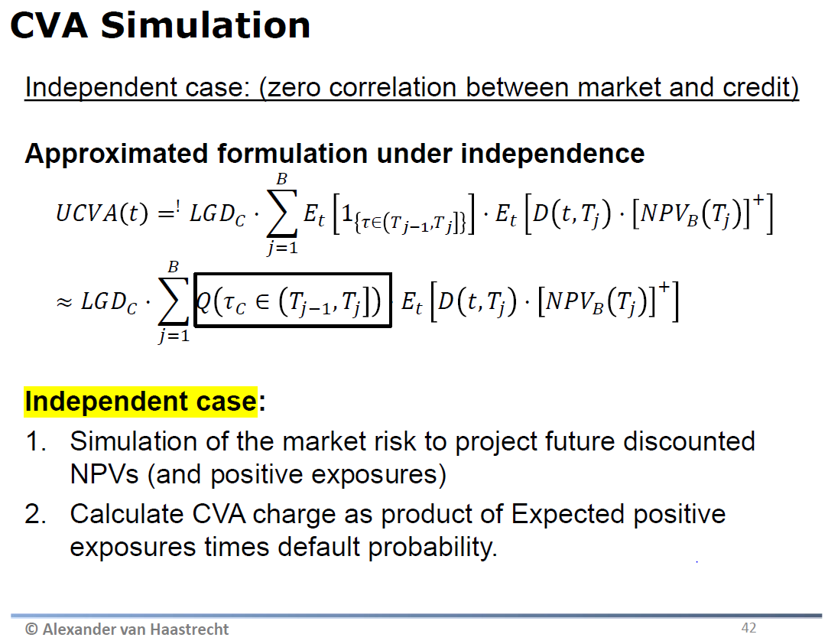
Equity Forward Parameters
rate | 3%
div | 3%
notional EQ Forward | 1,000,000
notional EQ Forward 2 | 1,000,000
spot price | 100
spot price 2 | 100
vol stock | 20%
vol stock2 | 20%
strike | 100
strike 2 | 100
rho | 0%

CVA parameters
Netting | TRUE
LGD | 40%
Intensity | 2%

CVA | 611,155

CVA Calculation
T | 0 | 0.25 | 0.5 | 0.75 | 1 | 1.25 | 1.5 | 1.75 | 2 | 2.25 | 2.5 | 2.75 | 3 | 3.25 | 3.5 | 3.75 | 4 | 4.25 | 4.5 | 4.75 | 5
Forward intensity | 2.0% | 2.0% | 2.0% | 2.0% | 2.0% | 2.0% | 2.0% | 2.0% | 2.0% | 2.0% | 2.0% | 2.0% | 2.0% | 2.0% | 2.0% | 2.0% | 2.0% | 2.0% | 2.0% | 2.0%
Cumulative intensity | 0.0% | 0.500% | 1.0% | 1.5% | 2.0% | 2.5% | 3.0% | 3.5% | 4.0% | 4.5% | 5.0% | 5.5% | 6.0% | 6.5% | 7.0% | 7.5% | 8.0% | 8.5% | 9.0% | 9.5% | 10.0%
Q(t_{i-1},t_i) |  | 0.50% | 0.50% | 0.49% | 0.49% | 0.49% | 0.49% | 0.48% | 0.48% | 0.48% | 0.48% | 0.47% | 0.47% | 0.47% | 0.47% | 0.47% | 0.46% | 0.46% | 0.46% | 0.46% | 0.45%
Average Discounted Loss (conditional on default) | - | 2,026,450 | 2,839,396 | 3,658,885 | 4,189,702 | 4,715,758 | 5,105,912 | 5,667,156 | 5,964,208 | 6,245,329 | 6,535,450 | 6,914,666 | 7,202,930 | 7,539,801 | 7,808,635 | 8,087,464 | 8,528,437 | 8,910,502 | 9,099,893 | 9,224,223 | 9,398,034
CVA per period |  | 10,107 | 14,091 | 18,067 | 20,585 | 23,054 | 24,837 | 27,430 | 28,723 | 29,927 | 31,161 | 32,805 | 34,002 | 35,415 | 36,495 | 37,609 | 39,462 | 41,025 | 41,688 | 42,046 | 42,625

Simulated Losses (conditional on default) = Discount*LGD*Positive Exposure
T | 0 | 0.25 | 0.5 | 0.75 | 1 | 1.25 | 1.5 | 1.75 | 2 | 2.25 | 2.5 | 2.75 | 3 | 3.25 | 3.5 | 3.75 | 4 | 4.25 | 4.5 | 4.75 | 5
Scenario 1 | - | 1,115,993 | 1,695,118 | 7,992,482 | 12,960,312 | 18,449,551 | 23,633,872 | 15,831,582 | 24,889,430 | 25,707,569 | 16,867,737 | 14,451,909 | 17,718,042 | 16,333,738 | 21,944,297 | 21,318,420 | 28,413,376 | 23,888,201 | 24,357,862 | 23,853,616 | 35,875,680
Scenario 2 | - | 3,933,296 | 7,011,313 | - | - | - | - | - | - | - | - | - | - | - | - | - | - | - | - | - | -
Scenario 3 | - | - | 828,704 | 9,434,992 | 5,641,046 | 380,686 | - | - | - | - | - | - | - | - | - | - | - | - | - | - | -
Scenario 4 | - | - | - | - | - | - | - | - | - | - | - | - | - | - | - | - | - | - | - | - | -
Scenario 5 | - | - | - | - | - | - | - | - | - | - | - | - | - | - | - | - | - | - | - | - | -
Scenario 6 | - | 6,006,177 | 503,515 | - | 609,596 | 2,291,123 | - | - | - | 1,521,127 | 4,261,503 | 9,180,425 | 9,168,968 | 4,882,366 | 2,621,660 | 8,296,667 | 7,331,199 | 4,560,528 | 6,894,954 | - | -
Scenario 7 | - | - | - | - | - | - | - | - | - | - | - | - | - | - | - | - | - | - | - | - | -
Scenario 8 | - | - | - | - | 2,176,742 | 926,950 | - | - | - | - | - | - | - | - | - | - | - | - | - | - | -
Scenario 9 | - | - | - | 517,528 | 119,828 | - | - | - | 1,884,307 | 7,095,931 | 6,594,295 | 2,160,379 | - | - | - | - | - | - | - | - | -
Scenario 10 | - | - | - | - | - | - | - | - | - | - | - | 1,451,888 | 7,073,650 | - | - | - | 4,497,461 | - | - | - | -
Scenario 11 | - | - | - | - | - | - | 494,620 | - | - | 7,009,273 | 17,468,138 | 9,548,868 | - | 2,720,940 | 7,016,358 | - | 529,713 | 1,202,105 | 2,342,248 | 7,768,651 | 17,219,965
Scenario 12 | - | - | - | - | - | - | - | - | - | - | - | - | - | - | - | - | - | - | - | - | -
Scenario 13 | - | 2,146,315 | - | - | - | - | - | - | - | - | - | - | - | - | - | - | - | - | - | - | -
Scenario 14 | - | - | - | - | - | - | - | - | - | - | - | - | - | - | - | - | - | - | - | - | -
Scenario 15 | - | 6,518,191 | - | 4,107,794 | 5,529,160 | 7,284,784 | 2,637,271 | 2,741,030 | 11,156,943 | 3,466,626 | 5,544,155 | 8,081,817 | 12,962,921 | 12,560,245 | 5,364,934 | 1,743,449 | - | 3,282,533 | 260,485 | 8,941,776 | 16,233,959
Scenario 16 | - | - | 3,238,138 | 17,869,649 | 34,424,229 | 37,429,477 | 41,918,743 | 49,117,418 | 53,454,997 | 39,676,098 | 35,934,510 | 42,367,109 | 49,532,723 | 63,526,195 | 44,641,020 | 61,545,708 | 49,795,055 | 61,017,727 | 52,197,939 | 44,253,635 | 29,691,318
Scenario 17 | - | - | - | - | - | - | - | - | - | - | - | - | - | - | - | - | - | - | - | - | -
Scenario 18 | - | - | - | - | 930,608 | - | 16,041,058 | 29,165,078 | 26,942,949 | 30,102,803 | 28,983,440 | 30,929,952 | 49,038,550 | 50,618,918 | 56,627,670 | 39,422,012 | 33,755,115 | 29,204,929 | 41,195,460 | 38,468,503 | 42,244,020
Scenario 19 | - | 3,198,128 | 3,051,124 | 5,422,750 | - | 3,725,486 | 1,680,466 | 10,416,038 | 7,108,080 | 2,111,493 | 10,360,000 | 16,816,752 | 21,233,103 | 33,803,056 | 28,432,826 | 24,174,437 | 26,289,193 | 27,314,662 | 34,612,963 | 42,718,180 | 48,480,867
Scenario 20 | - | - | - | 2,346,360 | 552,519 | - | - | - | - | - | - | - | - | - | - | - | - | - | - | - | -
Scenario 21 | - | - | - | - | 3,406,728 | 8,685,531 | 8,321,990 | 18,481,392 | 21,844,947 | 16,752,107 | 16,061,570 | 27,428,811 | 33,804,834 | 34,801,762 | 23,212,641 | 25,260,911 | 16,258,633 | 22,555,324 | 15,889,572 | 14,160,478 | 3,543,829
Scenario 22 | - | 1,096,100 | - | - | - | - | - | - | - | - | - | - | - | - | - | - | - | - | - | - | -
Scenario 23 | - | - | - | - | - | - | - | - | - | - | - | - | - | - | - | - | - | - | - | - | 2,334,542
Scenario 24 | - | 8,140,897 | 10,355,737 | 14,315,256 | 9,908,870 | 9,525,056 | 7,909,518 | 4,894,958 | 18,542,770 | 25,282,011 | 10,295,737 | 16,495,282 | 23,104,671 | 27,889,156 | 23,871,511 | 27,100,016 | 21,164,509 | 27,575,407 | 30,753,658 | 36,982,434 | 30,199,213
Scenario 25 | - | - | - | - | - | - | - | - | - | - | - | - | - | - | - | - | - | - | - | - | -
Scenario 26 | - | - | - | - | - | - | - | - | - | - | - | - | - | - | - | - | - | - | - | - | 3,155,141
Scenario 27 | - | 111,553 | - | - | - | - | - | - | - | - | - | - | - | - | - | - | - | - | 4,195,362 | 5,533,060 | -
Scenario 28 | - | 726,679 | 8,111,869 | 9,269,847 | 13,095,721 | 13,934,512 | 9,788,089 | 11,949,013 | 15,348,974 | 18,496,292 | 17,297,036 | 14,002,297 | 13,825,316 | 16,907,970 | 15,975,751 | 12,503,045 | 9,276,653 | 9,820,144 | - | - | -
Scenario 29 | - | 1,215,350 | 1,208,724 | - | - | - | - | 3,470,949 | 284,535 | 3,863,924 | 6,422,607 | 7,611,925 | 19,100,027 | 19,509,655 | 25,362,172 | 20,118,291 | 32,429,831 | 34,880,671 | 47,346,625 | 46,196,072 | 54,866,148
Scenario 30 | - | 3,490,563 | 9,001,193 | 21,353,617 | 24,143,152 | 15,204,873 | 7,443,405 | 14,621,203 | 22,208,729 | 28,898,546 | 27,941,843 | 26,428,333 | 29,451,548 | 20,009,527 | 21,116,749 | 22,611,657 | 19,657,920 | 27,175,371 | 27,294,742 | 38,220,455 | 31,737,396
Scenario 31 | - | - | - | - | - | - | - | - | - | - | - | - | - | 391,963 | 5,694,341 | 9,867,418 | - | 356,858 | - | - | -
Scenario 32 | - | - | - | - | - | 3,184,945 | - | - | 1,258,131 | - | - | - | 308,046 | - | - | - | - | - | - | - | -
Scenario 33 | - | - | - | - | - | - | - | - | - | - | - | - | - | - | - | - | - | - | - | - | -
Scenario 34 | - | - | 9,904,681 | 10,011,317 | 11,807,733 | 7,324,562 | 11,129,474 | 22,699,726 | 17,471,450 | 28,849,605 | 20,114,416 | 20,305,651 | 11,445,623 | 8,982,307 | 8,533,469 | 4,918,946 | 3,555,199 | - | - | - | -
Scenario 35 | - | 2,800,486 | 7,173,586 | 2,744,212 | - | - | - | - | - | - | - | - | - | 3,254,522 | - | - | - | - | - | - | 5,801,833
Scenario 36 | - | 13,575,707 | 11,821,101 | 10,539,784 | 6,235,781 | 8,279,036 | 9,532,974 | 12,142,494 | 8,492,755 | 5,044,403 | 7,338,953 | 16,024,276 | 7,697,246 | 4,688,658 | 9,953,319 | 7,547,681 | - | - | - | - | -
Scenario 37 | - | 4,880,285 | 10,617,759 | 11,255,528 | 7,361,849 | 4,079,812 | 9,697,509 | 17,870,022 | 27,713,918 | 33,322,146 | 40,533,680 | 38,391,570 | 31,425,610 | 28,596,199 | 24,225,031 | 32,188,647 | 28,925,821 | 25,693,290 | 20,515,178 | 31,029,461 | 31,666,690
Scenario 38 | - | - | - | - | - | - | - | - | - | - | - | - | - | - | - | - | - | - | - | - | -
Scenario 39 | - | - | - | - | - | - | - | - | - | - | - | - | - | - | - | - | - | - | - | - | -
Scenario 40 | - | 4,416,499 | - | 3,085,991 | - | - | - | 1,522,081 | 8,040,313 | 2,903,163 | - | - | - | - | - | - | - | - | - | - | -
Scenario 41 | - | - | 1,835,890 | 5,153,321 | - | - | - | 5,097,062 | 12,589,688 | 22,297,268 | 7,132,883 | 5,550,300 | 9,326,543 | 8,987,179 | 10,111,223 | 264,613 | 1,014,912 | 115,301 | 5,168,601 | 3,206,553 | 3,217,019
Scenario 42 | - | 471,947 | 2,063,984 | 3,216,834 | 3,684,040 | 2,883,026 | 8,068,808 | 6,462,814 | 4,435,670 | 9,739,383 | 6,362,953 | 1,352,147 | 10,659,727 | - | - | 2,426,163 | 9,487,451 | 6,964,411 | 4,898,606 | - | -
Scenario 43 | - | - | - | - | - | - | - | - | - | 7,388,979 | 6,611,942 | 17,411,464 | 598,809 | 1,209,762 | - | - | - | - | - | 6,102,387 | 5,950,073
Scenario 44 | - | 6,908,509 | 373,392 | 558,617 | 11,459,092 | 21,907,060 | 10,265,087 | 5,725,700 | 8,210,879 | 5,214,584 | 10,862,981 | 6,549,794 | 1,297,443 | 155,210 | - | - | - | - | - | - | -
Scenario 45 | - | 9,185,708 | 10,231,074 | 12,881,999 | 16,626,898 | 20,998,666 | 13,471,651 | 3,918,642 | 7,586,545 | 10,146,897 | 12,791,642 | 16,102,491 | 21,892,382 | 17,744,406 | 14,262,851 | 17,079,416 | 16,821,285 | 20,576,606 | 18,207,514 | 29,006,706 | 37,914,113
Scenario 46 | - | - | 849,244 | 3,544,435 | 13,525,477 | 13,971,316 | 10,125,188 | 8,928,882 | 7,542,224 | 5,521,693 | 5,271,715 | - | - | - | - | - | - | - | 294,082 | - | -
Scenario 47 | - | 2,825,541 | 17,108,389 | 21,197,290 | 12,975,394 | 7,083,353 | - | 3,744,362 | - | 15,622,450 | 16,519,351 | 42,176,451 | 56,751,898 | 48,202,953 | 59,620,211 | 77,082,609 | 67,366,878 | 80,591,699 | 78,347,602 | 60,804,565 | 62,292,796
Scenario 48 | - | - | - | 1,696,152 | 1,596,625 | - | - | 26,098 | - | - | - | - | - | - | - | - | - | - | - | - | -
Scenario 49 | - | 1,514,943 | 5,098,475 | 14,958,239 | 20,106,292 | 18,522,697 | 15,342,620 | 25,913,492 | 26,692,996 | 14,099,967 | 10,675,417 | 15,930,322 | 20,379,537 | 14,298,627 | 3,352,461 | 2,676,790 | 308,170 | 10,982,749 | 7,498,192 | 6,429,122 | 11,952,038
Scenario 50 | - | 2,370,731 | 10,008,793 | 8,352,697 | 9,987,220 | 12,671,369 | 11,297,563 | 12,264,534 | 7,624,064 | - | - | 218,352 | 2,920,145 | - | - | - | - | - | - | - | -
Scenario 51 | - | 80,219 | - | - | 4,748,296 | 5,812,857 | 4,140,578 | 4,652,463 | 24,680,267 | 33,011,525 | 33,156,340 | 35,014,868 | 23,727,186 | 26,319,240 | 23,052,430 | 22,275,988 | 35,085,609 | 43,747,484 | 46,496,706 | 43,242,654 | 36,857,566
Scenario 52 | - | - | 4,405,772 | 515,719 | 806,936 | 5,534,276 | 21,698,770 | 28,897,507 | 28,414,421 | 28,827,665 | 30,008,427 | 34,358,540 | 49,722,235 | 39,974,168 | 34,662,734 | 32,467,196 | 32,430,403 | 26,562,186 | 20,484,007 | 21,617,889 | 28,087,190
Scenario 53 | - | - | - | - | - | - | - | - | - | - | - | - | - | - | - | - | - | - | - | - | -
Scenario 54 | - | - | - | - | - | - | - | - | - | - | - | - | - | - | - | - | - | - | - | - | -
Scenario 55 | - | - | 5,547,172 | 6,902,361 | 5,546,363 | 5,427,640 | 10,356,659 | 4,109,887 | 5,331,563 | 6,615,342 | 2,520,530 | - | - | - | - | - | 3,963,137 | - | 9,220,867 | 1,388,900 | 4,734,137
Scenario 56 | - | 2,035,753 | 921,975 | 1,663,350 | - | - | 525,403 | - | - | - | - | 432,671 | 3,308,644 | 6,866,034 | - | - | - | - | - | - | -
Scenario 57 | - | - | - | - | - | - | - | - | - | - | - | - | 777,813 | 532,050 | 790,817 | - | - | - | - | - | -
Scenario 58 | - | 12,192,769 | 7,523,360 | 3,695,811 | 2,178,733 | - | 1,234,315 | 12,519,626 | 7,336,441 | 5,392,775 | - | - | - | - | 1,457,864 | - | - | - | 1,288,745 | 6,519,638 | 5,322,710
Scenario 59 | - | - | - | - | - | - | - | - | - | - | - | - | - | - | - | - | - | - | - | - | -
Scenario 60 | - | 605,957 | 1,573,845 | 3,673,600 | 10,748,013 | 8,263,003 | 11,444,205 | 20,611,117 | 27,209,445 | 31,331,886 | 31,211,160 | 27,669,794 | 25,360,414 | 17,230,914 | 13,362,673 | 19,376,698 | 24,404,165 | 18,591,340 | 29,235,812 | 17,985,218 | 9,891,319
Scenario 61 | - | 4,339,258 | 2,213,765 | - | - | - | - | - | - | - | - | - | - | - | - | - | - | - | - | - | -
Scenario 62 | - | - | - | 157,970 | - | - | - | - | - | - | - | - | - | - | - | - | - | - | - | - | -
Scenario 63 | - | - | - | - | - | 739,458 | 469,288 | - | 1,466,605 | 452,973 | 4,159,940 | - | - | 2,779,009 | - | 1,583,730 | - | 3,936,137 | - | 1,012,774 | 774,745
Scenario 64 | - | - | 93,998 | 2,816,378 | - | - | 25,860 | - | - | - | - | - | - | - | - | - | - | - | - | - | -
Scenario 65 | - | - | - | - | - | 1,189,042 | 130,785 | 247,113 | - | - | - | - | - | - | 3,611,332 | 547,842 | 4,532,145 | 12,520,108 | 1,177,125 | 3,887,040 | 7,311,255
Scenario 66 | - | - | 3,771,676 | - | - | - | - | - | - | - | - | - | - | - | - | 352,499 | 1,399,071 | 5,898,254 | 6,478,386 | 11,324,404 | 19,527,981
Scenario 67 | - | 4,875,389 | 1,130,030 | 2,834,813 | 5,174,437 | - | - | 4,041,759 | 1,549,011 | - | - | - | - | - | - | - | - | - | - | - | 2,610,747
Scenario 68 | - | 10,504,239 | 14,585,589 | 12,177,715 | 12,993,100 | 23,454,905 | 19,631,771 | 25,384,729 | 22,616,415 | 16,190,262 | 11,769,162 | 8,468,803 | 1,870,883 | 5,014,744 | 6,884,142 | 6,457,821 | 11,923,708 | 15,235,022 | 30,192,758 | 28,693,364 | 32,557,715
Scenario 69 | - | - | - | - | - | - | - | - | - | - | - | - | - | - | - | - | - | - | - | - | -
Scenario 70 | - | 5,459 | 3,492,710 | 10,247,646 | 16,746,487 | 15,563,034 | 9,878,434 | 14,323,195 | 29,902,708 | 22,335,450 | 27,198,218 | 27,264,389 | 20,238,465 | 17,028,928 | 10,755,540 | 2,629,690 | - | 7,951,657 | 13,755,561 | 11,024,800 | 19,813,778
Scenario 71 | - | - | 305,047 | - | - | - | - | - | - | - | - | - | - | - | 2,867,855 | 6,859,153 | 8,680,963 | 10,851,570 | 12,847,827 | 17,191,510 | 21,662,880
Scenario 72 | - | - | - | - | - | - | - | - | - | - | 7,741,331 | 5,014,268 | 1,414,361 | 8,093,145 | 12,037,241 | 3,374,909 | 12,586,726 | 12,722,887 | 21,046,781 | 24,218,282 | 30,926,811
Scenario 73 | - | - | - | - | - | 10,526,175 | 18,065,497 | 16,121,801 | 10,806,567 | 7,776,529 | 7,083,168 | 5,409,017 | 1,065,450 | - | - | - | - | - | - | - | -
Scenario 74 | - | 2,644,409 | - | - | 3,194,898 | 8,305,803 | 7,151,740 | 6,703,305 | 13,425,321 | 10,835,447 | 14,520,425 | 10,404,259 | 12,572,985 | 17,026,139 | 21,141,053 | 15,696,851 | 25,651,083 | 30,797,446 | 18,608,076 | 20,343,178 | 27,026,423
Scenario 75 | - | - | - | - | - | - | - | - | - | - | - | - | - | - | - | - | - | - | - | - | -
Scenario 76 | - | 1,040,024 | - | - | 4,945,742 | 8,159,417 | 8,387,701 | 4,497,347 | - | - | - | - | - | - | - | - | - | - | - | - | -
Scenario 77 | - | - | 6,449,593 | 8,238,690 | 6,933,491 | 5,324,065 | 14,447,733 | 15,141,388 | - | - | 4,513,575 | 2,893,124 | 11,175,981 | 13,630,722 | 12,393,096 | 5,188,534 | 7,842,018 | 5,294,367 | 6,874,620 | - | -
...

